Donaciones
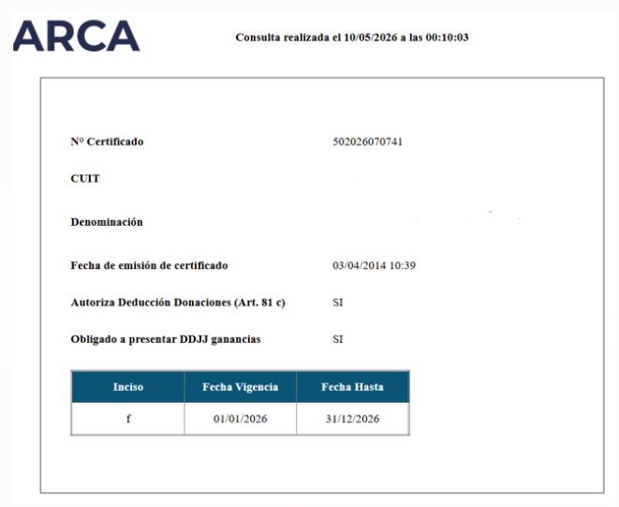
Legislación

 | Ley Impuestos a las ganancias N° 20.628

 | Exenciones

 | Art 26.- Están exentos del gravamen:

 | S) Las donaciones, herencias, legados y los beneficios alcanzados por la ley de impuesto a los premios de determinados juegos y concursos deportivos.

 | Deducciones no admitidas

 | Art 92.- No serán deducibles, sin distinción de categorías:

 | I) Las donaciones no comprendidas en el artículo 85, inciso c), las prestaciones de alimentos, ni cualquier otro acto de liberalidad en dinero o en especie.

 | Articulo 85,inciso c)

 | c) Las donaciones a los Fiscos nacional, provinciales y municipales, al Fondo Partidario Permanente, a los partidos políticos reconocidos incluso para el caso de campañas electorales y a las instituciones comprendidas en el inciso e) del artículo 26, realizadas en las condiciones que determine la reglamentación y hasta el límite del cinco por ciento (5%) de la ganancia neta del ejercicio.

 | Lo dispuesto precedentemente también será de aplicación para las instituciones comprendidas en el inciso f) del citado artículo 26 cuyo objetivo principal sea:

 | 1) La realización de actividad de asistencia social u obra médica asistencial de beneficencia, sin fines de lucro, incluidas las actividades de cuidado y protección de la infancia, vejez, minusvalía y discapacidad.
 | 2) La investigación científica y tecnológica, aun cuando la misma esté destinada a la actividad académica o docente, y cuenten con una certificación de calificación respecto de los programas de investigación, de los investigadores y del personal de apoyo que participen en los correspondientes programas, extendida por la Agencia Nacional de Promoción Científica y Tecnológica dependiente de la Secretaría de Gobierno de Ciencia, Tecnología e Innovación Productiva del Ministerio de Educación, Cultura, Ciencia y Tecnología.

 | 3) La investigación científica sobre cuestiones económicas, políticas y sociales orientadas al desarrollo de los planes de partidos políticos.

 | 4) La actividad educativa sistemática y de grado para el otorgamiento de títulos reconocidos oficialmente por el Ministerio de Educación, Cultura, Ciencia y Tecnología, como asimismo la promoción de valores culturales, mediante el auspicio, subvención, dictado o mantenimiento de cursos gratuitos prestados en establecimientos educacionales públicos o privados reconocidos por los Ministerios de Educación o similares, de las respectivas jurisdicciones.

 | En el caso de donaciones al Fondo Partidario Permanente o a los partidos políticos reconocidos, incluyendo las que se hagan para campañas electorales, el límite establecido para su deducción deberá calcularse de forma autónoma respecto del resto de las donaciones.

 | Decreto Reglamentario 862/2019 Art 202.

 | Por medio del presente artículo se reglamentan los requisitos de la deducción de las donaciones, estableciendo, entre otros, que las mismas serán deducibles siempre que las entidades beneficiarias estén reconocidas como exentas por la AFIP.

 | Art. 202 - El cómputo de las donaciones a que se refiere el inciso c) del artículo 85 de la ley, será procedente siempre que las entidades e instituciones beneficiarias hayan sido, cuando así corresponda, reconocidas como entidades exentas por la Administración Federal de Ingresos Públicos, y en tanto se cumplan los requisitos que esta disponga y los que se establecen en el mencionado inciso. Las donaciones referidas precedentemente, que no se efectúen en dinero efectivo, serán valuadas de la siguiente forma:

 | a) bienes muebles e inmuebles, amortizables y no amortizables, bienes intangibles, acciones, cuotas o participaciones sociales, cuotas partes de fondos comunes de inversión, títulos públicos, otros bienes, excepto bienes de cambio: por el valor que resulte de aplicar las normas previstas en los artículos 62 a 67, 69 y 185 de la ley. En el supuesto de tratarse de bienes actualizables, el mecanismo de actualización será el previsto, en su caso, en los artículos antes mencionados, correspondiendo tomar como fecha límite de esta, el mes en que fue realizada la donación, inclusive;

 | b) bienes de cambio: por el costo efectivamente incurrido.
 | A los fines de la determinación del límite del cinco por ciento (5%) a que se refiere el inciso c) del artículo 85 de la ley, los contribuyentes aplicarán dicho porcentaje sobre las ganancias netas del ejercicio que resulten antes de deducir el importe de la donación, el de los conceptos previstos en los incisos f) y g) del mismo artículo, el de los quebrantos de años anteriores y, cuando corresponda, las sumas a que se refiere el artículo 30 de la ley.

 | Las sociedades a que se refiere el inciso b) del artículo 53 de la ley no deberán computar para la determinación del resultado impositivo el importe de las donaciones efectuadas, excepto que hubieren ejercido la opción a que se refiere el punto 8 del inciso a) del artículo 73 de la ley. En caso de que no proceda tal excepción, dicho importe será computado por los socios en sus respectivas declaraciones juradas individuales del conjunto de ganancias, en proporción a la participación que les corresponda en los resultados sociales. En todos los casos, los responsables mencionados tendrán en cuenta, a los efectos de la determinación del límite del cinco por ciento (5%), las normas que se establecen en el tercer párrafo de este artículo.

 | Las donaciones que se efectúen a las empresas formadas por capitales de particulares e inversiones del Estado Nacional o Provincial, de la Ciudad Autónoma de Buenos Aires o de las municipalidades, solo serán computables con arreglo a la proporción que corresponda a dichas inversiones

Teoria

 | Puntos de Atención

 | 1° Para realizar el ajuste de donaciones, se debe verificar en primer lugar que la entidad beneficiaria cuente con el certificado de exención otorgado por ARCA/ex AFIP. Solo las donaciones efectuadas a entidades incluidas en dicho certificado podrán considerarse deducibles.

 | 2° Una vez verificadas las donaciones, se aplica el límite del 5% (art. 85 inc. c LIG ), calculado sobre el resultado impositivo previo a la deducción. Si el monto donado supera ese tope, el excedente no será deducible en el Impuesto a las Ganancias y deberá impugnarse mediante un ajuste positivo en el GAN. En cambio, las donaciones que cumplan con los requisitos de exención y se encuentren dentro del límite establecido serán deducibles en su totalidad.

 | En conclusion: Si la donación es menor o igual límite: deduce todo. En Caso contrario, de superar el limite, este se deducira solo hasta el tope.

Ajuste

 | Compañía / Razón Social
 | Descripción del Trabajo

 | Donaciones

 | CONCEPTO | REF. | IMPORTE

 | Donaciones no deducibles |  |  | I

 | Cálculo del Tope:

 | Ganancia Neta Impositiva del ejercicio (GAN) | GAN |  | II | [B]

 | Tope inciso c) art. 85 |  | 5% | III

 | Determinación del Tope | IV = II x III | -

 | Exceso del Tope - Ajuste a Columna II | I - IV | - | GAN

 | Donaciones del ejercicio | BS |  |  | [A]

 | Ajuste Donaciones |  | - | GAN

[A] | Ligar este importe con el saldo del mayor contable de las donaciones efectuadas en el ejercicio. Solicitar a la sociedad un detalle de las donaciones realizadas en el periodo para verificar si cumplen con los requisitos exigidos por la norma.

[B] | La Ganancia neta impositiva no deberá contener el importe de la donación adeudada.

Ejemplo

 | Ejemplo Donaciones - No supera el Tope |  |  |  |  | Ejemplo Donaciones - Supera el tope

 | CONCEPTO | REF. | IMPORTE |  |  | CONCEPTO | REF. | IMPORTE

 | Donaciones con Certificado de Exclusión | [B] | 50,000.00 | I |  | Donaciones con Certificado de Exclusión | [B] | 50,000.00 | I

 | Cálculo del Tope: |  |  |  |  | Cálculo del Tope:

 | Ganancia Neta Impositiva del ejercicio | GAN | 1,000,000.00 | II | [*] | Ganancia Neta Impositiva del ejercicio | GAN | 500,000.00 | II | [*]

 | Tope inciso c) art. 85 |  | 5% | III |  | Tope inciso c) art. 85 |  | 5% | III

 | Determinación del Tope | IV = II x III | 50,000.00 |  |  | Determinación del Tope | IV = II x III | 25,000.00

 | Exceso del Tope - Ajuste a Ganancia | I - IV | - |  |  | Exceso del Tope - Ajuste a Ganacia | I - IV | 25,000.00

 | Donaciones no deducibles | [A] | 30,000.00 |  |  | Donaciones no deducibles | [A] | 55,000.00

 | Ajuste Donaciones |  | 30,000.00 | GAN |  | Ajuste Donaciones |  | 80,000.00 | GAN

 | Donaciones | BS | 80,000.00 |  |  | Donaciones | BS | 80,000.00

 | Fundación X |  | 10,000.00 | [A] |  | Fundación X |  | 10,000.00 | [A]
 | Fundación X |  | 20,000.00 | [A] |  | Fundación X |  | 20,000.00 | [A]
 | Universidad XX |  | 50,000.00 | [B] |  | Universidad XX |  | 50,000.00 | [B]
 |  |  | 80,000.00 |  |  |  |  | 80,000.00

 |  | Ctrl | - |  |  |  | Ctrl | -

 | Donaciones No Deducibles | [A] | 30,000.00 |  |  | Donaciones No Deducibles | [A] | 55,000.00
 | Donaciones Deducibles | [B] | 50,000.00 |  |  | Donaciones Deducibles | [B] | 25,000.00

[*] | Corresponde al resultado impositivo, antes de la deduccion de las donaciones.

[A] | Fundación X
 | Donación -No deducible

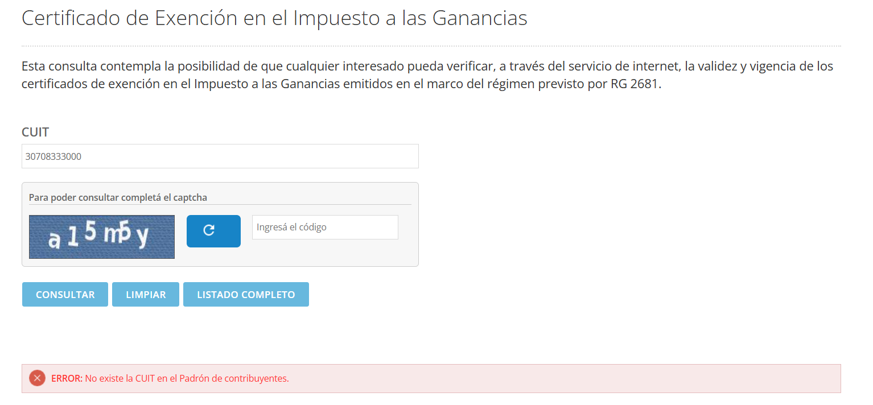

[B] | Universidad XX
 | Donación -Deducible

